Dashboard_Ejecutivo
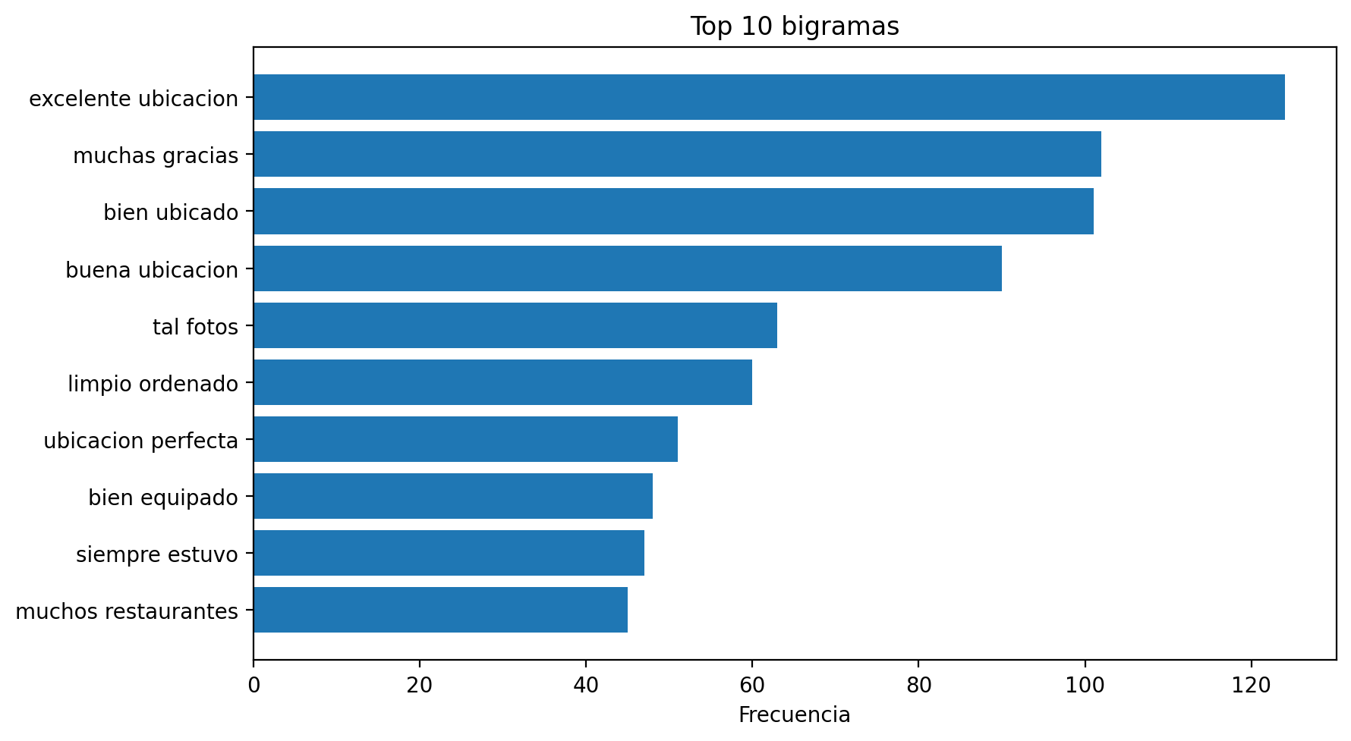
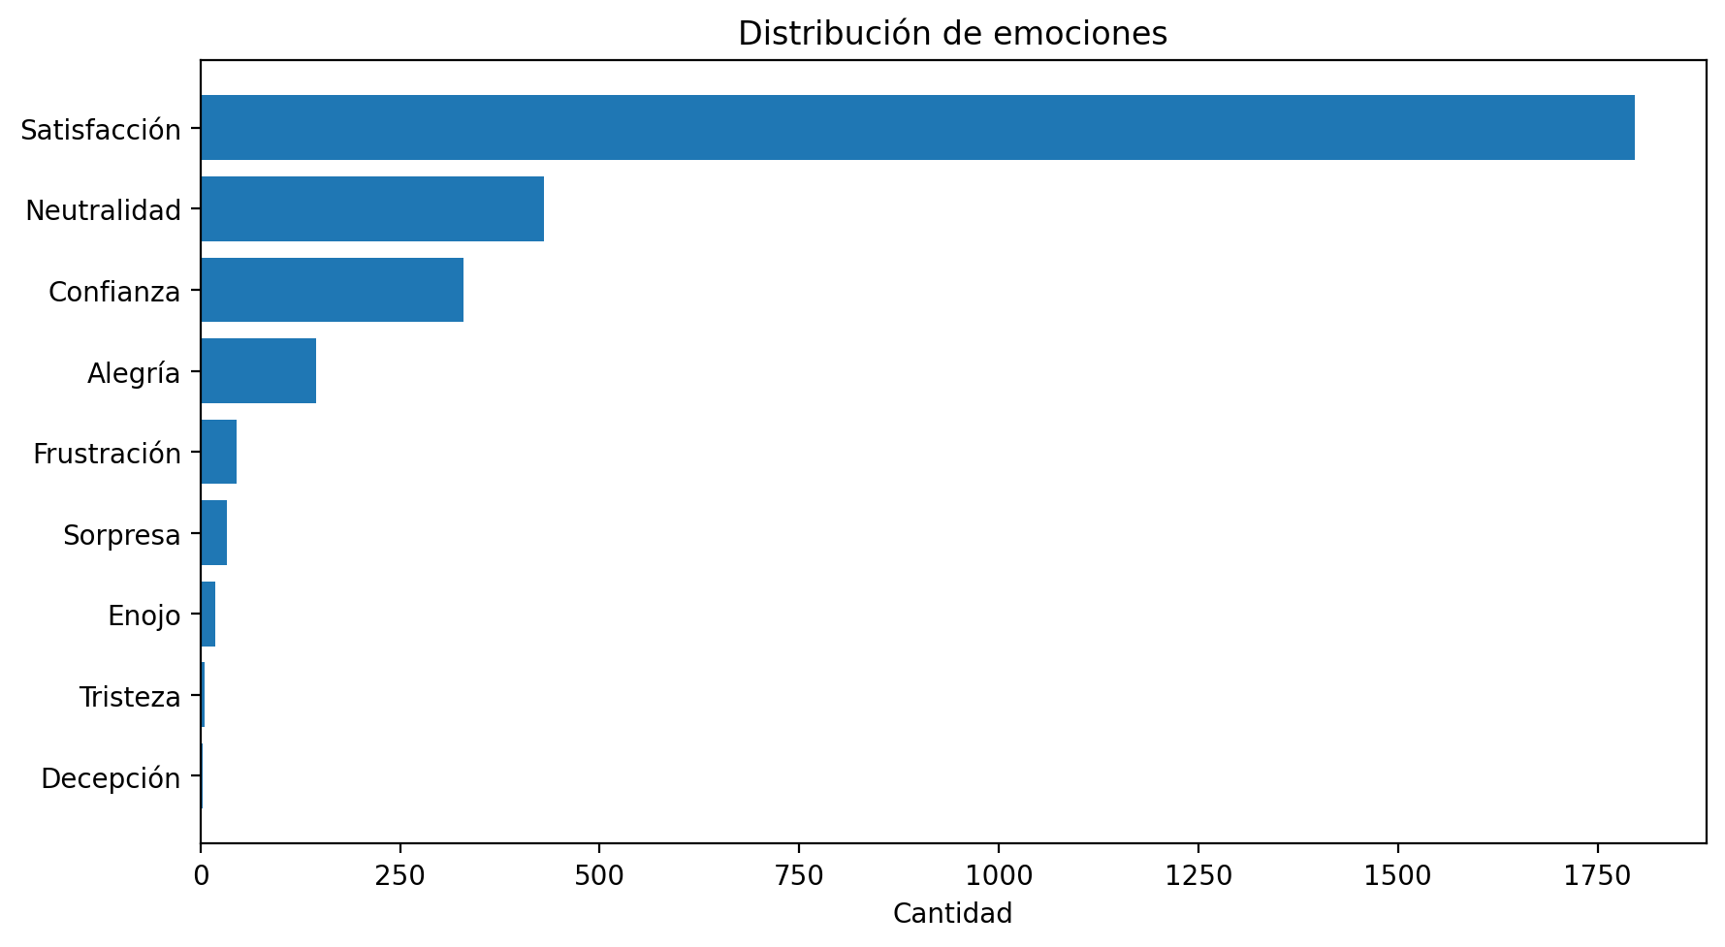
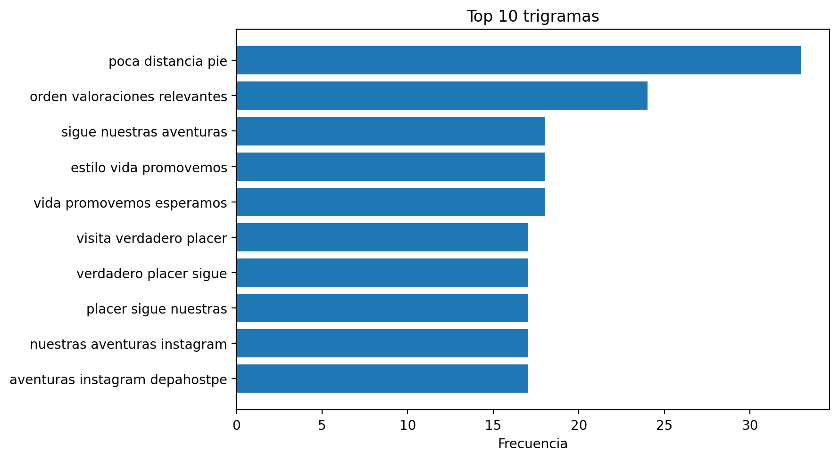
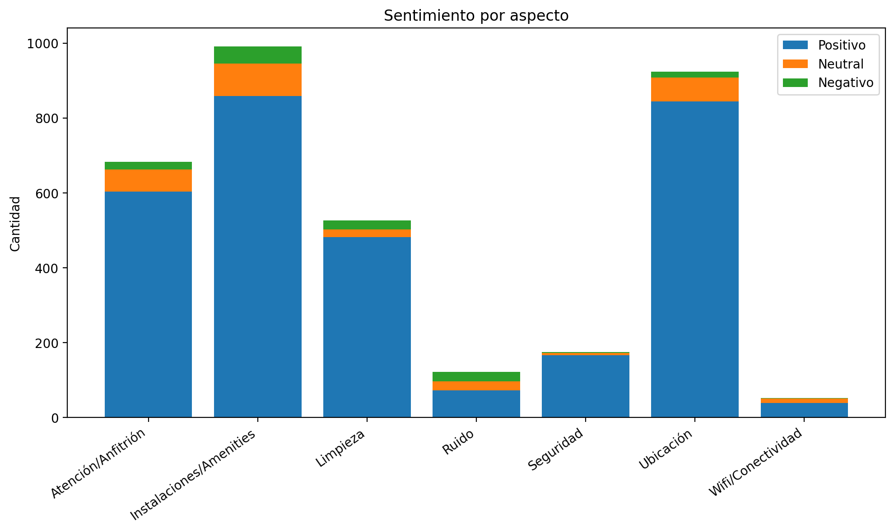
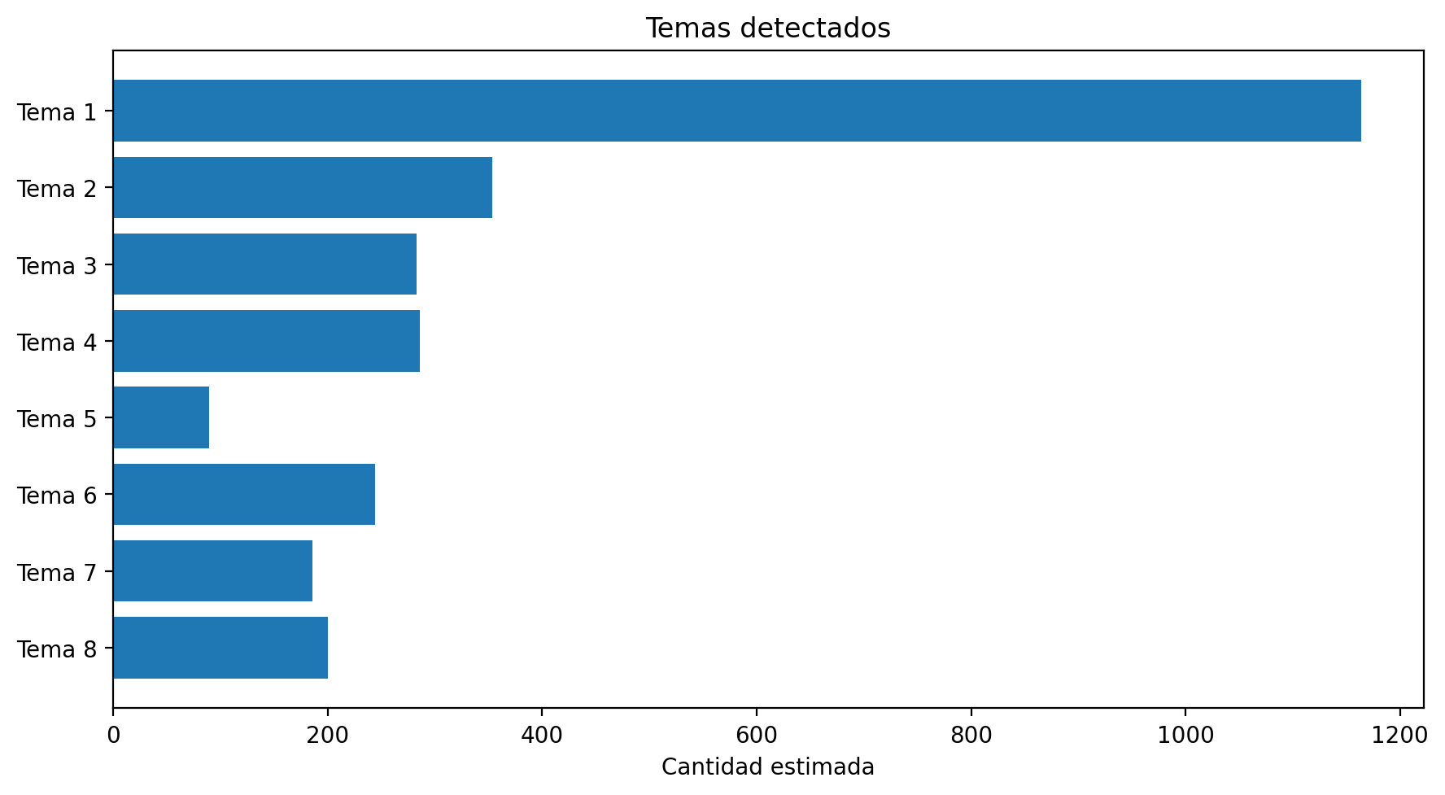
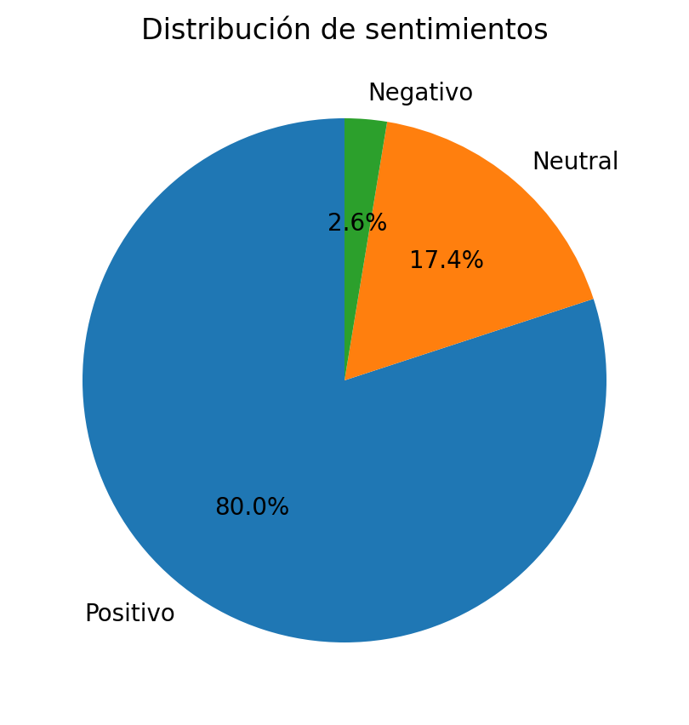
CUADRO DE CONTROL - ANÁLISIS DE SENTIMIENTO AIRBNB

Indicador | Valor
Filas totales | 2824
Comentarios válidos | 2805
Comentarios descartados | 19
% Positivos | 80.04%
% Neutrales | 17.36%
% Negativos | 2.60%
Índice general de satisfacción | 80.04%
Índice de sentimiento neto | 77.43%
Aspecto mejor valorado | Seguridad
Aspecto crítico | Ruido
Emoción predominante | Satisfacción

